CollectiveAccess
Image | Object | Description | Date
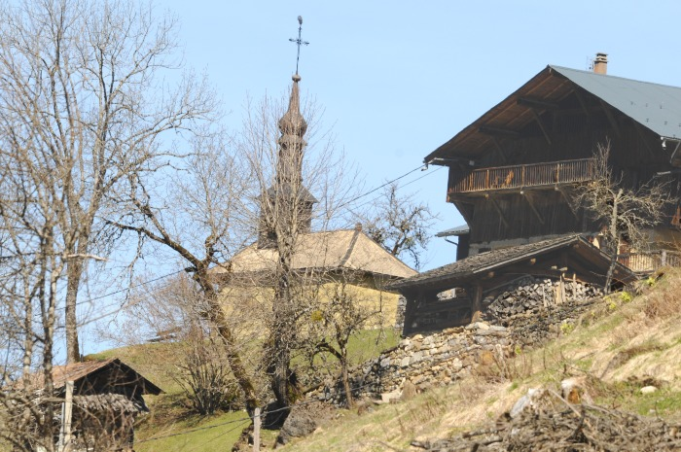 | Hameau LE MONT (1-039) | Hameau "LE MONT " Altitude 973M Photos : Chalets et Chapelle du Mont

